Blad1
Patrik W | Albin M | Elias E | Edvin H | Adam R | Robin E | Pontus J | Ludvig P | Lucas J | Andreas J | Patrk W

Baka | X | X | X | X | X | X | X | X | X | X
Sekretariat | X | X |  | X |  |  | X |  | X
Kiosk |  |  |  | X | X X | X |  | X | ( X )
Lunch |  | X | X |  |  |  |  |  | X
Grill | X |  |  |  |  | X |  | X
Lotteri |  | X |  | X
Matchvärd | X |  | X |  |  |  |  | X |  | X

Alla bakar något till försäljning eller lotteri.
Tränarna är matchvärdar
Lotteriet sköter äldre syskon.

 | Sekretariat schema

 | 8:00-9:00 | 9:00-10:00 | 11:00-12:00 | 12:00-13:00 | 13:00-14:00 | 14:00-15:00 | 15:00-16:00 | 16:00-17:00 | 17:00-18:00 | 18:00- ???

Albin M
Elias E
Adam R
Ludvig P
Andreas J
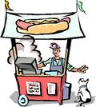

 |  |  |  | Kiosk Schema

 | Adam R | Robin E | Pontus J | Lucas J | Andreas J
08:00-10:00
10:00-12:00
12:00-14:00
14:00-16:00
16:00-18:00 |  |  |  | XXX
18:00- ??? |  |  |  | XXX
Lucas J kan stå i kiosken efter 15:00
Obs!!! Kioskpersonal är tunn!


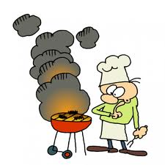

 |  | Grill

 | Albin M | Pontus J | Lucas J
????- 12:00
12:00-14:00
14:00-16:00
16:00-18:00
18:00- ????

Obs!!! Grill personal är tunn!

